Sheet1
 | README.mdはChatGPTに作らせたものなので
 | インストール~使用までの手順をこちらに簡単に記載する。

 | 前提条件：
 | OS:Windows

 | -**Python**：3.10+ 推奨（PySide6要件に準拠） |  |  | 動作時の自環境はPython 3.10.6
 | - **依存パッケージ**：`PySide6`, `mss`, `Pillow`, `keyboard`, `requests`（`requirements.txt` 参照）
 | -**Geminiを実行するためのAPIキー**：環境変数 `GEMINI_API_KEY` **または** `GOOGLE_API_KEY` に設定（どちらか片方で可）。未設定時はアプリ内に**「APIキー未設定」**メッセージが出ます。

 | > **OS補足**
 | > グローバルホットキー（`keyboard`）やスクリーンキャプチャ（`mss`）はOSの権限設定に影響を受けます。必要に応じてアクセシビリティ／スクリーン録画権限や管理者権限での実行をご検討ください。

 | ※：Pythonのインストールやプロパティの設定等、動かす際に専門的な知識が必要なため
 | 翻訳ツールを使いたいという方は、PCOTをお勧めします。
 | ※：日本語の翻訳に特化しているため
 | 日本語→自国語にしたい場合はGeminiのリクエスト部分を修正する等してください。
 | ※：マルチディスプレイを有効にしてる場合は、起動時のプロパティでset OST_PRIMARY_ONLY=1を設定するか
 | Win+PでPC画面のみを選択した後にこのプログラムを起動してください。
 | ※：ゲーム起動時にフルスクリーンだと枠を囲めないので、ウィンドウで起動してください。

 | 登録ファイルの概要
 | ・ScreenTranslate.py | プログラムファイル本体
 | ・README.md | ChatGPTに作らせた説明書
 | ・requirements.txt | 依存ファイル
 | ・run_ScreenTranslate.bat | exeファイル起動バッチ
 | ・ost_tone_presets.json | 口調のプリセットjson
 | ・操作手順.xlsx | インストールから操作手順までの記載（これ）

1 | インストールから起動まで
 | 1-1.必要なファイルのインストール手順
 | 管理者権限でコマンドプロンプトを起動し
 | python -m venv .venv
 | .\.venv\Scripts\activate
 | pip install -r requirements.txt pyinstaller
 | を順番に実行

 | 1-2.ビルド手順(直接ScreenTranslate.pyを起動する場合は不要)
 | 1までの作業を終わらせた状態で
 | pyinstaller ScreenTranslate.py --name ScreenTranslate --noconfirm --clean --collect-all PySide6
 | を実行

 | dist配下の

 | をコピーし、配備したディレクトリの一番上にもってきてrun_ScreenTranslate.batで起動する
 | run_ScreenTranslate.bat内には環境設定が設定されてるので、お好みで設定を追加または変更する。

 | 1-3.Gemini APIキーの設定（事前に払い出しておくこと。無料枠でのキーがおすすめ）
 | GeminiのAPIを叩くので、APIキーの設定が必要。
 | 永続的に設定する場合は
 | setx GEMINI_API_KEY （自身のAPIキーを入力）
 | で設定、なおこれを実行した後にコマンドプロンプトを再起動しないと設定画反映されない
 | もしくは4のプロパティの設定の中で、他と同様にsetコマンドで実行時に設定する

 | 1-4.起動時の設定
 | コマンドプロンプトを起動し
 | cd /d D:\ScreenTranslate
 | .venv\Scripts\activate
 | set GEMINI_MODEL=gemini-2.5-flash |  | （1日250回まで。(2025/10/11現在））
 | set OST_SAVE_CAPTURE=1 | （capturesフォルダに画像を保存する）
 | set OST_DEBUG=1 | (デバッグを出力する)
 | set OST_GUI_MODE=1 | (任意。コマンドの代わりにGUIで動くようになる)
 | set OST_PREPROCESS=0 | (任意。カラーで画像が設定される)
 | set OST_CONCAT_MODE=RGB | (任意。連結時にカラーで画像が設定される)
 | set OST_GUI_HOTKEYS=1 | (任意。GUIモードでも一部のキーが有効になる)
 | set OST_SAVE_ANNOTATED=1 | (任意。訳文を併記した画像を生成する)
 | set OST_ANN_FONT_JA_PT=20 | (任意。訳文を併記した画像を生成する際の文字の大きさ)
 | set OST_ANN_SIDE_WIDTH=800 | (任意。訳文を併記した画像を生成する際の、右側に配置する際のサイズ)
 | set OST_GUI_PANEL_W=560 | (任意。パネル幅の設定)
 | set OST_PRIMARY_ONLY=1 | (任意。マルチディスプレイ使用時は1を設定)
 | といったものを設定する

 | 最後に
 | python ScreenTranslate.py
 | で起動

2 | .起動後の動作確認

 | 起動に成功すると、画面に青っぽい枠が表示される。
 | GUIモードの場合は下記のようなメニューが画面に出る。ちなみに表示されているキーはGUIモードで起動していない場合にキーを押すと動く。なおF8~F12はGUIモードでも動く
 | GUIモードでもキーでの操作を有効にしたい場合は、set OST_GUI_HOTKEYS=1を起動時のプロパティに設定すれば動くようになる。
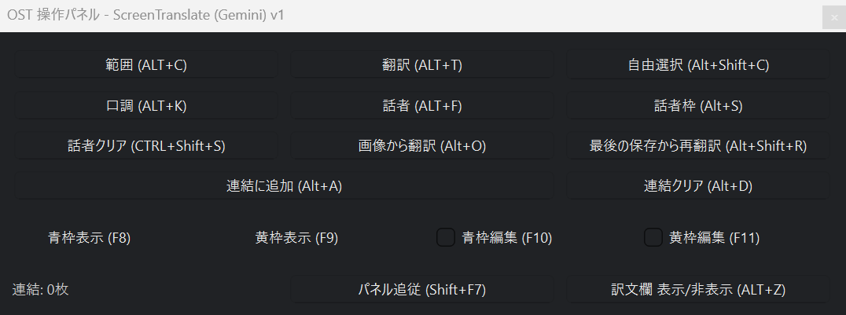

 | とりあえず、日本語に対応していないゲームに使用してみる。
 | Cyclopeanというゲームを使って、動作確認する
 | ※このゲームは、キーボードにキーが紐づいているため
 | キーボード入力で起動するとバッティングする可能性がある。そのためGUIモードで起動する。

 | GUIの範囲(ALT+C)をクリックして、翻訳したい位置を範囲選択する
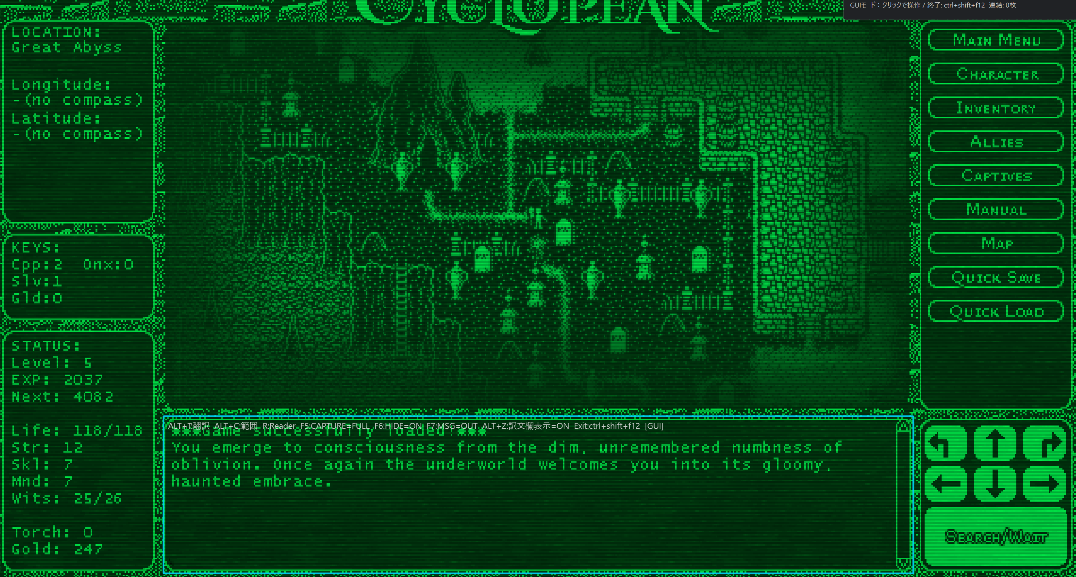

 | 翻訳時の口調を指定したい場合は、口調（ALT+K)を選択し表示された画面の、プリセットか直接入力をした後OKを押す
 | なお、現在最初に選択されてるプリセットの内容が表示されないので、選びたいときは他のプリセットを選択後最初のプリセットを選択する
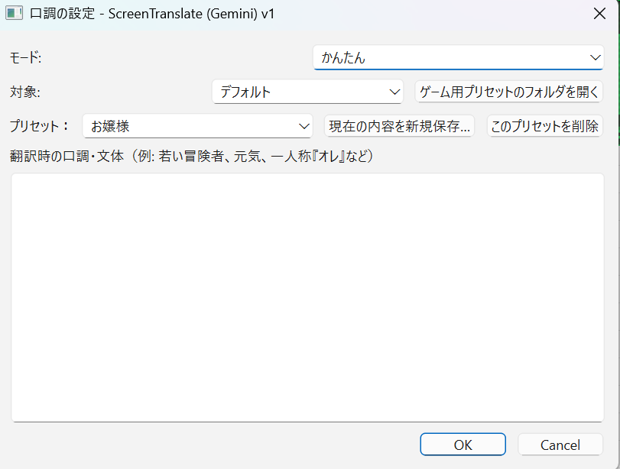

 | 初期選択のデフォルトにはかんたんと詳細の二つが選択できるようになっており
 | かんたんは単純なキャラクターの特徴を入力、詳細は口調をある程度固定化するための記載をしている。
 | （かんたんはost_tone_presets.json、詳細はost_tone_presets_v2.jsonを見る）
 | また、tone_gamesにフォルダを作ることで、フォルダごとに独立したプリセットを作ることも可能
 | (例：ScreenTranslate/tone_games/cyclopean/を作り、かんたんと詳細のプリセットのjsonをコピーして作る。）

 | 設定したら、翻訳(ALT+)を実行。翻訳が成功すると、青枠の下、もしくは上に表示される翻訳欄にメッセージが表示される

 | また、APIの実行回数を抑えたい場合は、(ALT+A)で翻訳部分を画像として連結する
 | そうすると、連結した画像が生成される（カラーにしたい場合は、起動時のプロパティでOST_CONCAT_MODE=RGBを設定）
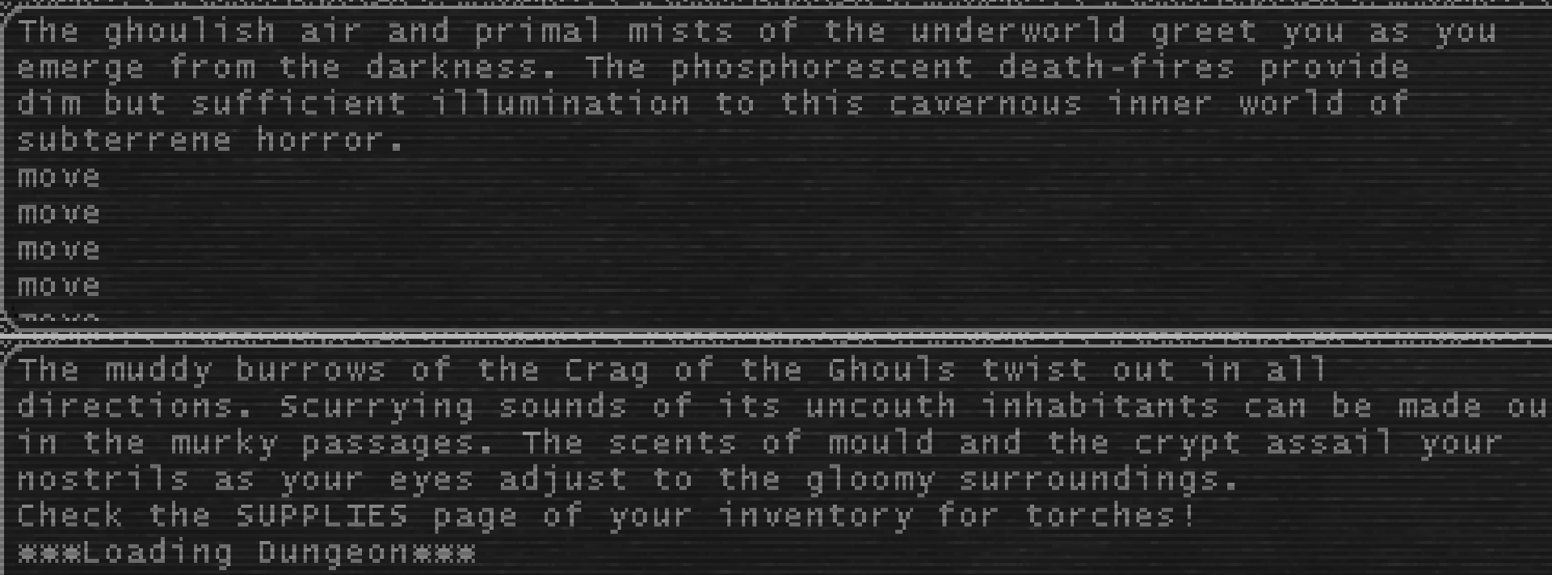

 | この状態で翻訳をすると、この連結した情報が送信される。なお途中で連結画像を消したくなったら連結クリア（ALT+D)を押す

 | ちなみに翻訳欄は、青枠の外に出している状態であれば、右下をクリックした状態でドラッグすることで表示幅を拡大できる。
 | 上記は表示幅を拡大した状態。（口調はメスガキ風にしています。倫理的にアウトになりそうな喋り方にすると翻訳に失敗する確率が上がります・・・）

 | 表示した青枠は、枠内にマウスを当てることで直接枠をドラッグで移動したり
 | 四角い部分をつまんで幅を調整できる

 | また、青枠は青枠表示(F8)で表示、非表示にできる。
 | この時青枠左上の説明文は残すようにしてますが、これが必要ない人は654行目当たりの「p.drawText(self.state.roi.adjusted(8,6,-8,-6), Qt.AlignTop | Qt.AlignLeft, header + mode_text + gui_text + hk_text + busy_text)」をコメントアウトしてください。
 | 訳文欄は、訳文欄 表示／非表示（ALT+Z)で表示、非表示にできる
 | なお翻訳中にキャンセルしたい場合は、キャンセル（ALT+X)でキャンセル可能。

 | 終了するときは、ctrl+shift+F12(F12だけでもいい)を叩くことでプログラムが終了する

 | 翻訳欄の上部で右クリックをすると、原文のコピーも可能。
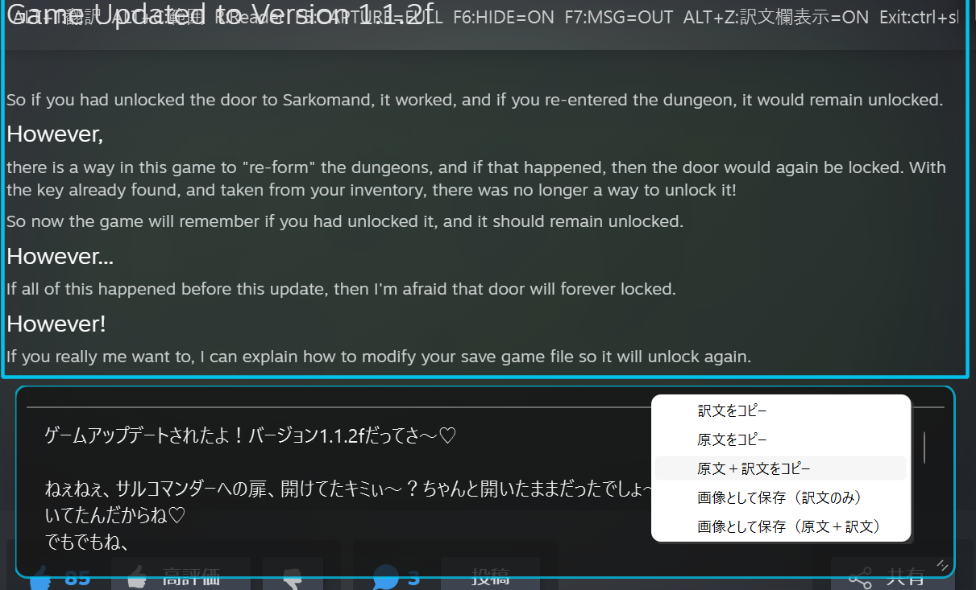

3 | その他機能

 | 1.会話キャラの設定
 | ALT+Sで話しているキャラを囲むことで
 | そのキャラのイメージに合った台詞が返ってくるかもしれない・・・というものがある

 | 例としてFields of Mistriaを使う。Steamのスクリーンショットとしてある画像の１つで試す

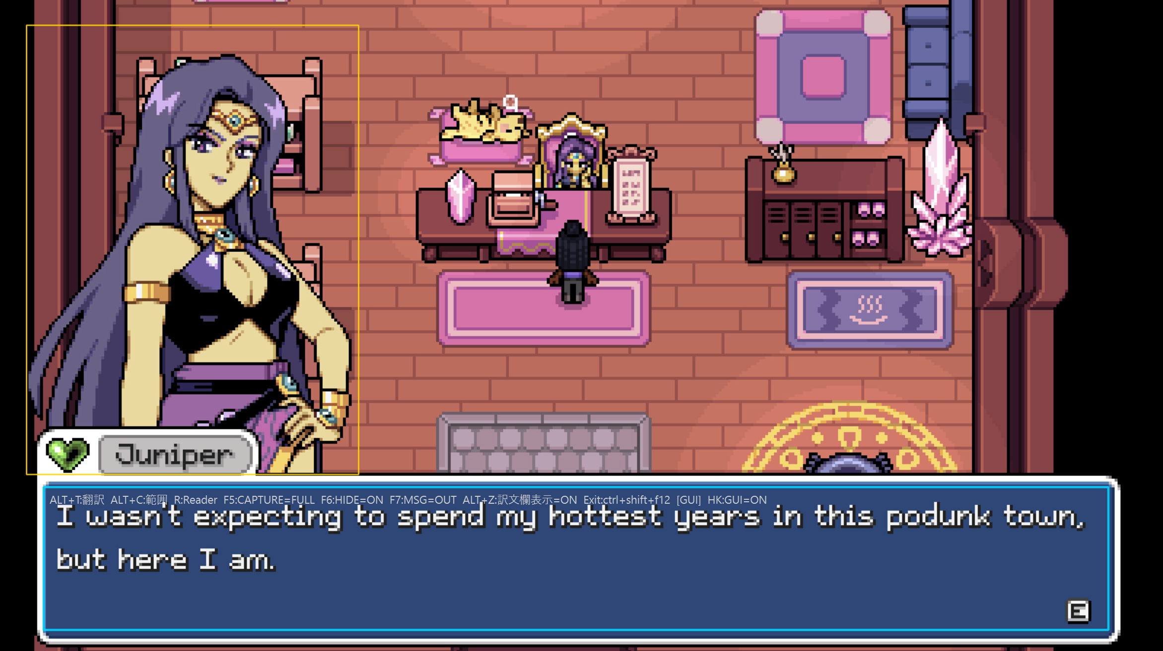

 | この状態で翻訳すると、下記の翻訳結果が返ってくる。ある程度はイメージに沿った台詞が返される・・・と思う

 | なお口調が設定されている場合は口調が優先されると思うので、口調を削除したうえで実行する事
 | ちなみにこの黄枠の設定は話者クリア（CTRL+SHIFT+S)で消せる。

 | ちなみに話者（ALT+F)は基本使用しません。一応話相手の名前を入力はできますが
 | 翻訳結果に反映されているかどうかは微妙です。

 | 2.画像に訳文併記機能
 | プロパティに
 | set OST_SAVE_ANNOTATED=1
 | と記載することで、画像に訳文を追加したものがcapturesフォルダに出力されるようにます。

 | 文字サイズは
 | set OST_ANN_FONT_JA_PT=数値(pt)
 | で指定可能
 | また画像が縦に長くなった（スマホ画面程度）場合は、画像の右側に訳文が出力されるようになっています。
 | 右側に出力する際の訳文の出力幅を広げる場合は
 | set OST_ANN_SIDE_WIDTH=数値(pixel)
 | を指定してください。
 | なお、縦長時でも下に出力したいのであれば
 | set OST_ANN_LAYOUT=bottom
 | と指定してください。

 | 3.自由選択（ALT+SHIFT+C)
 | 題名通り自由に選択できます。用途場面は少ない気がしますが
 | 四角で余計なものも拾いそうなときに使います。

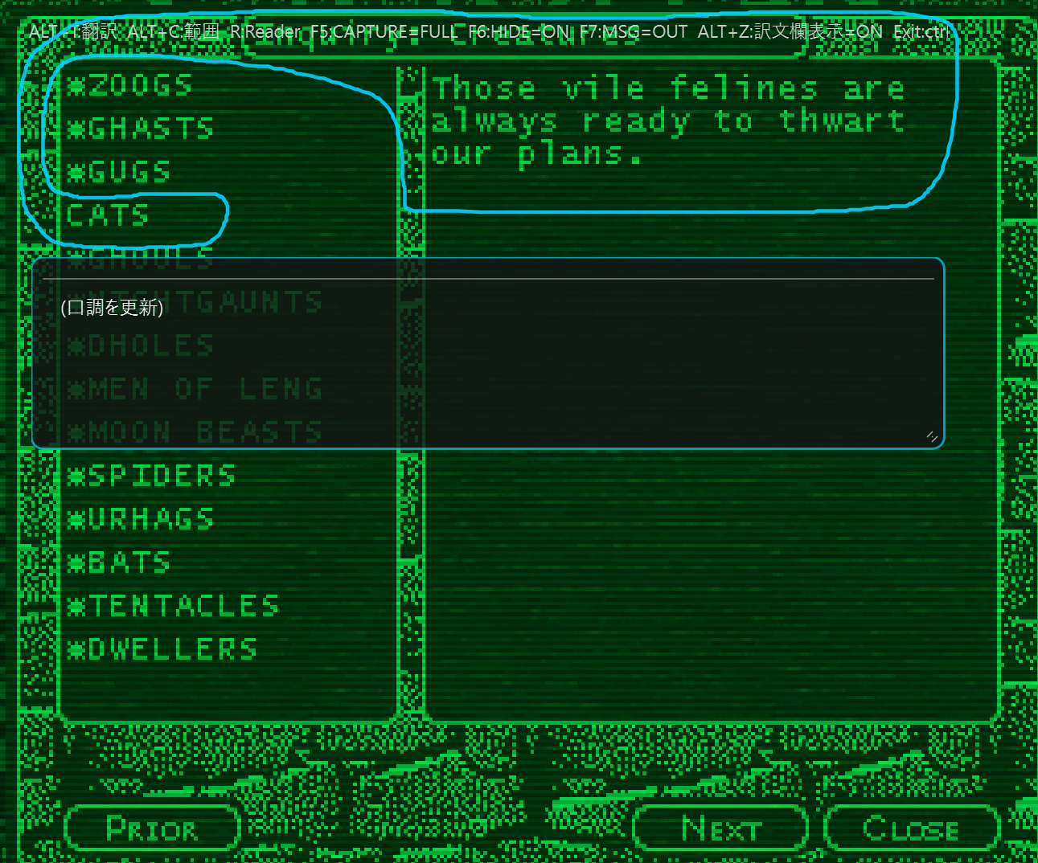

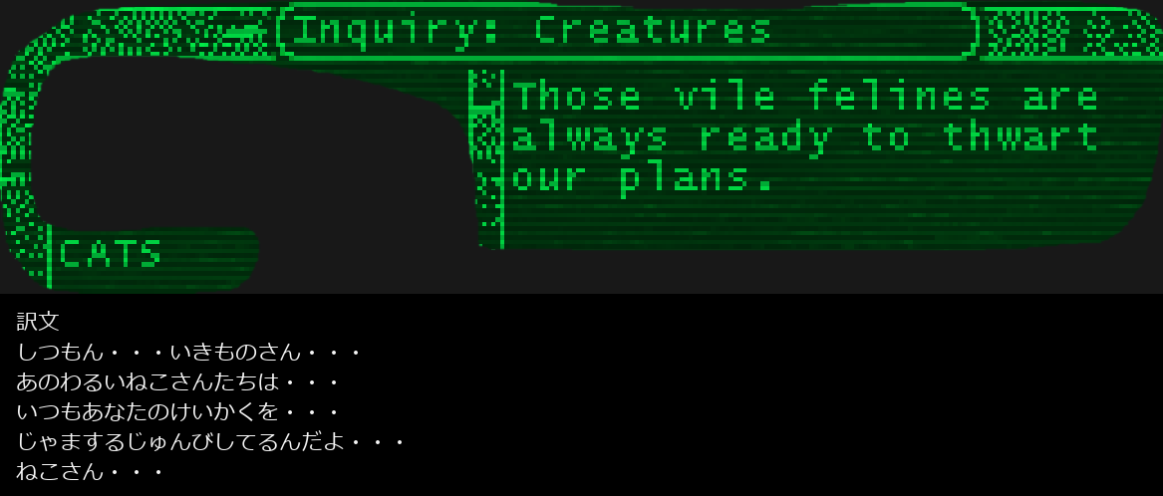

 | なお、訳文が意図通りになるかどうかはGemini APIの気分次第です。

 | 4.最後の保存から再翻訳（Alt+Shift+R)

 | 最後にAlt+Cで翻訳した画像を再度実行します。
 | 用途場面は、翻訳に失敗した時とか同じ文章を別の口調で翻訳したいときとかですかね。

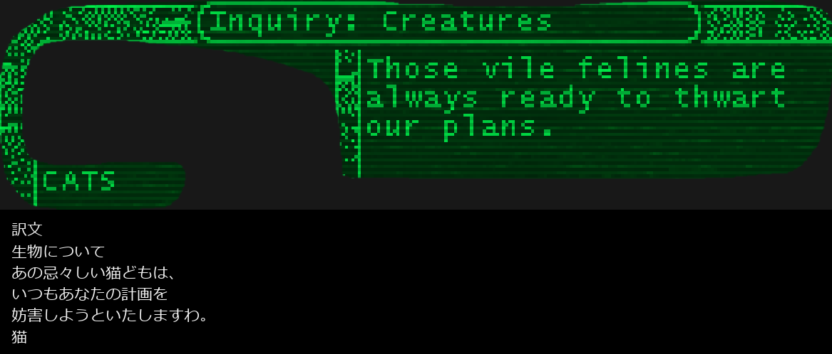

 | 5.画像から翻訳

 | フォルダを開くからディレクトリを選択します。

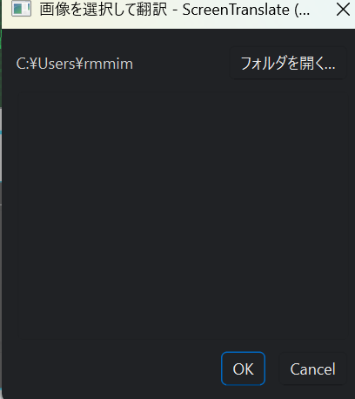

 | Chooseで選択すると、対象のディレクトリの画像がサムネイル形式で表示されるので
 | 翻訳したい画像を選択すると再翻訳が始まります。

 | なお、GUIモードであればGUIに直接画像をドラッグ&ドロップすれば同じような処理をさせられます。

